Info
ICM 2017 Description
To commemorate our 24th anniversary KGB with La Pina present Cycling Marathon, a 164 km Jakarta - Bandung ride. This event is going to be held on Saturday 7th October 2017. With the target of 1,500 participants, we extend our invitation to all cycling club across the country and abroad.
Our main objective for this event is to promote camaraderie between bikers and expand that to the larger part of community. KGB and La Pina recognizes that as a part of community, we share the same road with other means of transportation and sometime pedestrians; and we all need to be responsible and tolerance when we use that shrinking spaces of the road. We also would like to entice people that we are going to encounters about cycling as an alternative transportation mode and as a sport
Date:7th October 2017
Event Type: gran fondo cycling Jakarta - Bandung
Distance: 170km
Elevation gain: 2,786m

Run Down
Time | Item | Place | Distance | F&B
5:45:00 | Start | JIEXPO Kemayoran | Km 0
7.45 | Pit Stop 1 | Kuntum Farmfield | Km 65 | Snacks, fruits and beverages
9:00:00 | Pit Stop 2 | Cimory Mountain View | Km 79 | Snacks, fruits and beverages
11:15:00 | Pit Stop 3 | Terminal Gunung Mas | Km 90 | Snacks, fruits and beverages
12:00:00 | Pit Stop 4 | Istana Cipanas | Km 101 | Snacks, fruits and beverages
14:00:00 | Pit Stop 5 | Raja Mandala | Km 148 | Snacks, fruits and beverages
15:30:00 | Finish | Kota Baru Parahyangan | Km 170 | Lunch

Package
 | - KGB Member: IDR 500,000.-
 | - Non KGB Member: IDR 700,000.-
 | - For early bird group registration (for non KGB member only)
 |  | - 10 pax in one group registration will get 2 discount vouchers (worth total IDR 400,000.-)
 |  | - 20 pax in one group registration will get 5 discount vouchers (worth total DR 1,000,000.-)
 | Package Includes:
 | - Jersey
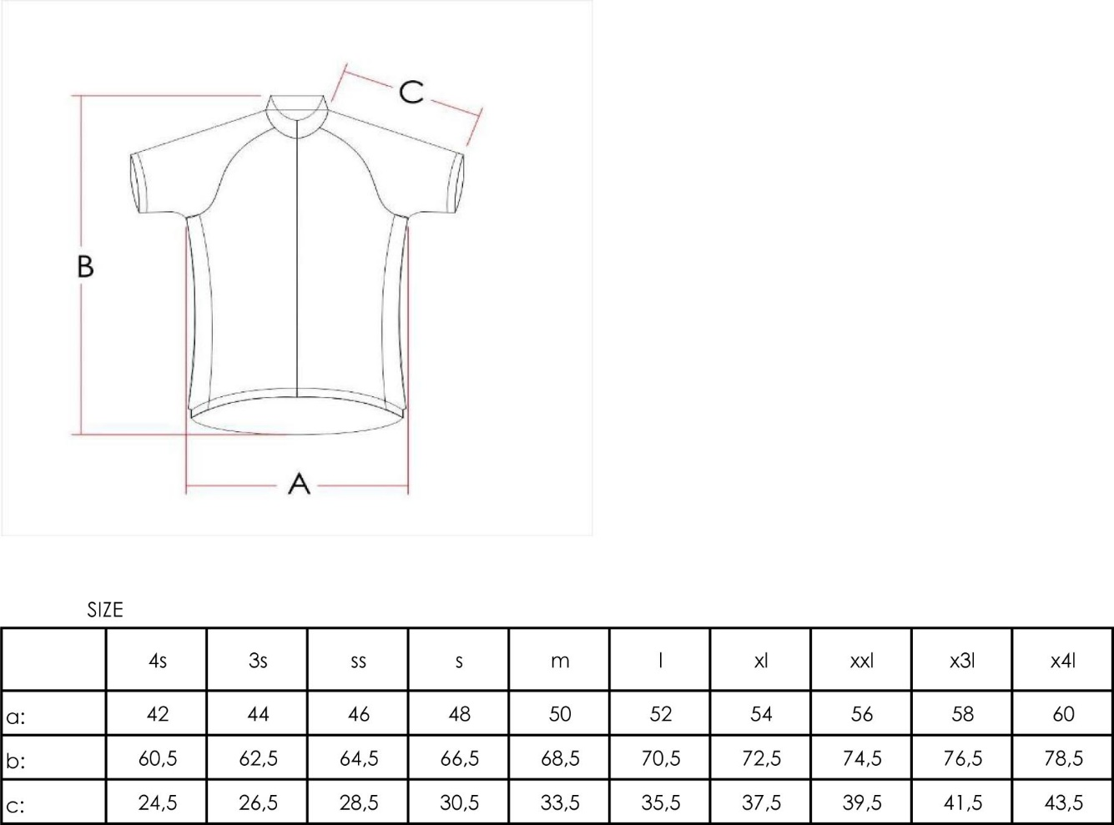
 | - Identification stickers, waistband
 | - Goody Bags:
 | - T-shirt
 | - Sling bag
 | - Finisher Medal
 | - Insurance
 | - Sweeper car
 | - Police escort
 | - Ambulance and medical assistance
 | - Support car/motor and mechanical assistance
 | - Lunch, snacks, fruits and assorted beverages
 | - Entertainment
 | - Door-prize
 | Package excludes:
 | - Going back transportation from Kota Baru Parahyangan (finish line)
 | - Accommodations arrangements
 | - Personal necessities

Registration
 | Registration Deadline: 25 September 2017
 | Early bird Group registration deadline: 31 August 2017
 | Registration place:
 | - Blibli.com
 | - ICM 2017 Committee or KGB Secretariat

Payment
 | - Blibli.com
 | - KGB Account: BCA KCP ITC Roxy Mas, Acc No: 5450983898 (Leonardo Halim)

Contact Persons
 | General Information/registration:
 |  | Benny Yahya (0818180168)
 |  | Hermansyah Handoko (0816843369, hermanhandoko@kgbikers.cc)
 |  | Febrian Samto (yayan@kgbikers.cc)
 | Payment Confirmation
 |  | Pudjiastuti Arifin (pudjiastuti_a@yahoo.co.id)
Informations
 | Website: www.kgbikers.cc
 | Facebook page: kelapa gading bikers - KGB
 | Instagram: kelapagadingbikers

Rules and Regulations (In Bahasa)
PERATURAN DAN TATA TERTIB TOURING
KEGIATAN INI ADALAH TOURING BUKAN AJANG KOMPETISI ATAU BALAP
1. Peserta diharapkan telah berkumpul di pelataran parkir Jakarta International Expo (JIExpo) Kemayoran Jakarta pada pukul 05.00 WIB.
2. Peserta Wajib mengenakan Jersey, Gelang ID dan Sticker ID untuk Sepeda yang telah dibagikan oleh Panitia
3. Peserta yang tidak mengenakan Jersey, Gelang ID dan Sticker ID untuk Sepeda atau salah satunya TIDAK DIPERKENANKAN START DAN IKUT SERTA DALAM ROMBONGAN TOUR (Dan tidak diberikan MEDALI).
4. Peserta WAJIB mengenakan helm dan perlengkapannya
5. Peserta WAJIB membawa ban dalam/luar beserta toolkit, jas hujan
6. Peserta WAJIB menjaga keselamatan bersama dan TIDAK bersepeda secara AGRESIF (zig zag)
7. Peserta WAJIB memasang lampu penerangan (depan dan belakang)
8. Peserta WAJIB menjaga kebersihan disetiap Etape dan membuang sampah pada tempatnya
9. Peserta WAJIB mengindahkan HIMBAUAN atau PETUNJUK dari Panitia
10. Seluruh Peserta yang terdaftar dan membayar MENDAPAT perlindungan ASURANSI dengan ketentuan sbb:
a. Nama peserta harus sesuai dengan pendaftaran.
b. Penggantian peserta terdaftar TIDAK mendapatkan perlindungan Asuransi
11. Peserta WAJIB mengatur kepulangan dari Kota Baru Parahyangan masing-masing.
NOTE:
1. Seluruh peserta HARUS GROUP RIDING dan tidak diperkenankan melewati MOTOR PENGAWALAN di depan
2. Seluruh peserta HARUS GROUP RIDING dan tidak diperkenankan melewati ROAD CAPTAIN
3. ETAPE 4, merupakan jalan turunan panjang dan curam, seluruh peserta HARUS BERHATI-HATI, dan menjaga jarak aman antar peserta dan menjaga kecepatan yang aman
4. Tempat Finish di Kota Baru Parahyangan Bandung, peserta TIDAK DIPERKENANKAN masuk kedalam kompleks perumahan dan menjaga ketertiban dan kebersihan
5. Bagi peserta yang tidak dapat memenuhi waktu Start di Etape berikutnya DIHARUSKAN NAIK KENDARAAN SWEEPER (bisa melanjukan lagi pada Etape berikutnya).
6. Panitia menyediakan 3 unit mobil Team Medis berserta dokter
7. SEGALA RESIKO KECELAKAAN, KERUSAKAN, & KEHILANGAN ADALAH BUKAN TANGGUNG JAWAB PANITIA
8. 8. Mobil pribadi peserta HARUS menuju pemberhentian Etape atau Finish. Guna menghindari kemacetan DILARANG MENGIKUTI ROMBONGAN PESERTA (Disediakan Mobil/Truck sweeper). Mobil Pribadi Peserta yang ikut dalam event tersebut HARUS TELAH DIDAFTARKAN terlebih dahulu kepada Panitia, dan kemudian akan diberikan OFFICIAL STICKER dengan BIAYA IDR 500.000,- per mobil dan dibatasi hanya untuk 10 mobil.

